中高齢寡婦加算・経過的寡婦加算など
 |  |  |  |  |  |  |  |  |  |  |  | 以下、(改)と表示している分については、その施行予定日は令和10年4月1日とされています
 | <中高齢寡婦加算について>
 | 厚生年金法第62条第1項(現行)に規定する「中高齢寡婦加算」等 | 次の(1)・(2)いずれかに該当する妻が受け取る遺族厚生年金※1には、40歳から65歳になるまでの間、「中高齢寡婦加算」が加算されます。 |  |  |  |  |  |  |  |  |  | ➨(改) 改正法施行後は、年度毎に当該加算額を逓減していくことが予定されています。改正法施行後に新規に発生する「中高齢寡婦加算」は当該年度に応じた加算額となり、ただ、一旦受給した加算額は受け取りが終了するまでは変わらないとされています。なお、厚生労働省が国会に提出した『「社会経済の変化を踏まえた年金制度の機能強化のための国民年金法等の一部を改正する等の法律案」の要綱 六 遺族厚生年金の見直し ３』冒頭には、「中高齢寡婦加算を段階的に減額し、令和35年4月2日以降に遺族厚生年金の受給権を取得した者については当該加算をしないこととしつつ、･･･」との規定があります。ただ、改正法上、それを具体化した規定は弊職限りでは確認できておりません。

 |  | ※1 老齢基礎年金の受給権者であった夫(保険料納付済期間、保険料免除期間及び合算対象期間を合算した期間が25年以上(25年要件)ある者に限る)又は 保険料納付済期間、保険料免除期間及び合算対象期間を合算した期間が25年以上(同)ある夫が死亡した場合、つまり「死亡した夫」が「長期要件」が該当する場合には、その厚生年金保険の被保険者期間の月数が240以上(「厚生年金保険の中高齢者の特例」に該当する場合には、当該月数が240以上あるとみなされます)ある場合に限られます。

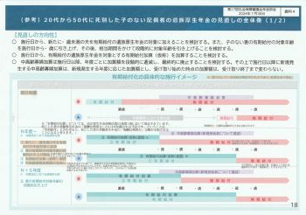
 |  | (1) |  |  |  |  |  |  |  |  |  | 厚生労働省が国会に提出した「社会経済の変化を踏まえた年金制度の機能強化のための国民年金法等の一部を改正する等の法律案」
 |  |  | 夫の死亡 |  |  |  | 妻65歳 |  |  |  |  |  |  |  | }
 |  |  | ↓ |  |  |  | ↓
 |  |  |  | 遺族厚生年金 |  |  |  |  |  |  | ➨
 |  | ↑ |  | 中高齢寡婦加算※2 |  |  |  | 経過的寡婦加算※3 |  |  | ➨
 |  | 妻40歳 |  |  |  |  |  | 老齢基礎年金 |  |  | ➨
 |  |  | ↑
 |  |  | 妻45歳
 |  | 夫の死亡当時、40歳以上65歳未満で、遺族基礎年金の加算対象となる子がいないため、遺族基礎年金を受給できない妻の場合

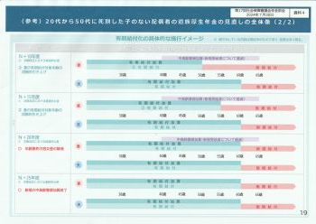
 |  | (2)
 |  | 夫の死亡 |  | 妻40歳 |  |  |  |  |  |  |  |  |  |  |  | 改正法施工後 のイメージ
 |  | ↓ |  | ↓ |  |  | 妻65歳
 |  |  | 遺族基礎年金 |  |  |  | ↓
 |  |  | 遺族厚生年金 |  |  |  |  |  |  |  | ➨
 |  | ↑ |  |  | 支給停止 | 中高齢寡婦加算※2 |  | 経過的寡婦加算※3 |  |  | ➨
 |  | 妻35歳 |  |  |  |  |  | 老齢基礎年金 |  |  | ➨
 |  |  |  |  | ↑
 |  |  |  | 妻45歳のときに遺族基礎年金が失権
 |  | 遺族基礎年金を受給できる子のある妻で、その子が18歳到達年度末日を終了した(障害等級1級又は2級の障害の状態にある子が20歳に達した)(つまり、遺族基礎年金の受給権を失権)ときに、40歳以上65歳未満の妻の場合

 |  | ※2 遺族基礎年金の額(基本額)(老齢基礎年金の満額)×3/4=831,700円(新規裁定者である昭和31年4月2日以後生まれの者に適用される額)×3/4=623,775円≒623,800円 |  |  |  | 「令和7年度の公的年金額等について(主要なもの)」とする表をご参照下さい。
 |  |  |  |  |  |  |  |  |  |  |  | ※ 厚生労働省第23回社会保障審議会年金部会(令和6年12月10日開催)において配布された資料「遺族年金制度等の見直しについて②」から一部抜粋し、弊職において一部補筆(黒字)したものです。(画像にPDF添付)

 | <経過的寡婦加算について> |  |  |  |  |  |  |  |  |  |  | ※ 画像の中で示した厚生年金保険法第62条第1項の新旧対照条文はこちらからどうぞ
 |  | 昭和31年4月1日以前生まれの妻が次の(3)・(4)いずれかに該当する場合に、遺族厚生年金には、「経過的寡婦加算」が加算されます。

 |  | 中高齢寡婦加算は65歳に達したときに打ち切られることになり、その後は妻自身の老齢基礎年金が支給されることになりますが、新法が施行された昭和61年4月1日前に、妻が国民年金に任意加入していなかった事情などを考えると、例えば、昭和31年4月1日生まれの場合、昭和61年3月31日に30歳に達し、新法施行月である昭和61年4月時点では30歳1か月となり、この者が60歳に達する月の前月である平成28年2月時点では、国民年金の被保険者期間としては昭和61年4月から平成28年2月までの359か月となり、老齢基礎年金の満額の3/4(360か月分)に相当する中高齢寡婦加算の額に満たないことになります。そこで、昭和31年4月1日以前に生まれた者に対しては、下記算式により計算された「経過的寡婦加算」を加算することで65歳以降の妻の年金額が減少することがないよう施されています。

 |  | (3)➨(1)(2)の図表をご参照下さい
 |  | 中高齢寡婦加算が加算された遺族厚生年金の受給権者である妻が65歳に達したとき

 |  | (4)
 |  | 妻65歳 |  | 妻67歳
 |  | ↓ |  | ↓
 |  |  |  |  | 遺族厚生年金 |  |  |  |  |  | ➨ | } | ※4後段に記載された事例
 |  |  | 老齢厚生年金 |  |  |  |  |  |  |  | ➨
 |  |  |  |  | 経過的寡婦加算※3 |  |  |  |  |  | ➨
 |  |  | 老齢基礎年金 |  |  |  |  |  |  |  | ➨
 |  |  |  | ↑
 |  |  |  | 夫の死亡
 |  | 65歳以上の妻が遺族厚生年金の受給権を取得※4し、死亡した夫※1が中高齢寡婦加算の要件(つまり、「長期要件」)を満たしているとき

 |  | ※3 経過的寡婦加算の額= 中高齢寡婦加算(既裁定者である昭和31年4月1日以前に生まれた者に適用される老齢基礎年金の満額829,300円×3/4=621,975円≒622,000円)-(老齢基礎年金の満額829,300円×妻の生年月日に応じた率) |  |  |  | 「令和7年度の公的年金額等について(主要なもの)」とする表をご参照下さい。

 | <65歳以上の配偶者に対する年金額について>
 |  | ※4 平成6年改正により、老齢厚生年金の受給権を有する65歳以上の配偶者(妻だけでなく夫も)が遺族厚生年金の受給権者となった場合には、下方の画像にあるように、 ① 老齢基礎年金+(配偶者自身の)老齢厚生年金 ② 老齢基礎年金+遺族厚生年金 ③ 老齢基礎年金+(配偶者自身の)老齢厚生年金の1/2+遺族厚生年金の2/3(つまり、死亡した者の老齢厚生年金(報酬比例部分のみ)×3/4×2/3=死亡した者の老齢厚生年金(同)の1/2) これら①から③のうちいずれかの組み合わせの選択ができるにようになりました。 さらに、平成16年改正(平成19年4月1日施行)により、65歳以降において、遺族厚生年金と配偶者自身の老齢厚生年金の受給権がある場合では、②の遺族厚生年金と③の(配偶者自身の)老齢厚生年金の1/2+遺族厚生年金の2/3(つまり、死亡した者の老齢厚生年金(報酬比例部分のみ)×3/4×2/3=死亡した者の老齢厚生年金(同)の1/2)のいずれか高いほうの額につき、当該額に含まれている(配偶者自身の)老齢厚生年金が全額支給され、遺族厚生年金については差額が支給されることになりました。従って、老齢厚生年金は課税され、遺族厚生年金は非課税になるということです。

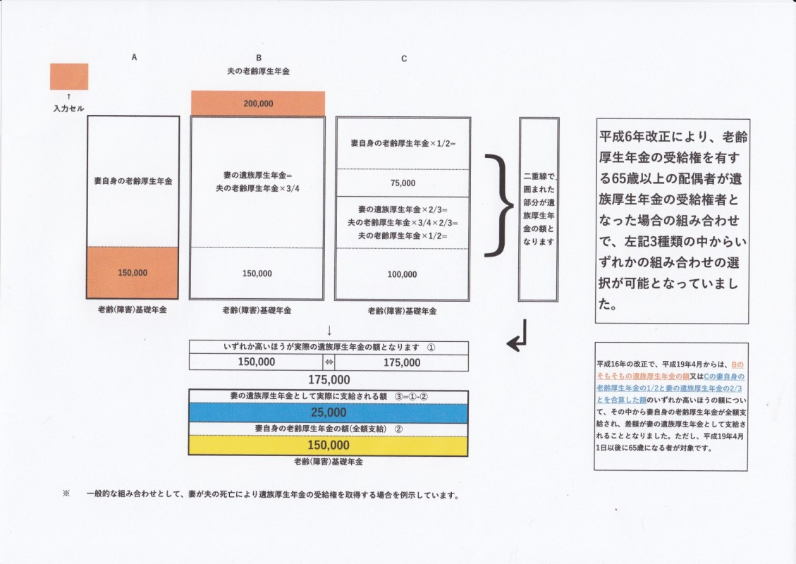

 |  | ※ Excelはこちらからどうぞ

 | <遺族厚生年金の失権(一部抜粋)>
 | (妻の失権事由)
 |  | ① 遺族厚生年金の受給権取得時、30歳未満の子のない妻については、受給権を取得した日(つまり、夫の死亡日)から5年経過したとき ② 妻が30歳に達する前に子を有しなくなった(例えば、子が一人で、その子が死亡した場合など)ときは、その日から5年経過したとき

 | ①

妻30歳未満(現行)➨ 60歳未満(妻は先ず40歳未満から20年かけて段階的に引き上げられていきます)(改正法施行後) (ただし、この時点で、例えば妻が31(61)歳であれば、遺族厚生年金は無期給付となります) |  |  |  |  |  |  |  |  | (改) 女性の場合については、改正法施行後、年齢の部分で、先ずは30歳未満から40歳未満(改正法施行年度である令和10年度において40歳未満である平成元年4月2日以後生まれの者に限る)へ引き上げ、その後段階的に20年かけて、最終的にはそれが60歳未満となり、60歳未満で夫と死別した場合は5年間の有期給付※1になる予定です。 |  |  |  |  |  |  | } | 改正法施行日であるR10.4.1以後に、配偶者が死亡した場合に適用されます。従って、同日前に死亡した場合、又は改正後であっても、配偶者死亡時に遺された配偶者が60歳以上の場合には、現行の仕組みが適用されることになります。
 |  |  |  |  |  |  | 失権※2(改)
 |  | ↓ |  |  |  |  | ↓ |  | (改) 男性の場合については、子のない場合(妻と死別した時点で55歳以上の夫に子のある場合で遺族基礎年金が支給される場合には、55歳から60歳までの支給停止措置がなくなって、60歳前であっても、遺族厚生年金は支給されます)では、55歳未満だとそもそも遺族厚生年金の受給権がなく男女差が歴然としていましたが、改正法施行後、即年齢要件が撤廃され、60歳未満で妻と死別した場合は5年間の有期給付※1になる予定です。ただ、一挙に60歳未満とされるのは議論のあるところかもしれません。
 |  |  | 遺族厚生年金(元々、子のいない妻)
 |  |  | → | ５年 (遺族厚生年金が有期給付※1) |  |  | ←
 |  | ↑
 | 遺族厚生年金の受給権取得 |  |  |  | 妻30歳未満(現行)➨ 60歳未満(妻は先ず40歳未満から20年かけて段階的に引き上げられていきます)(改正法施行後) (ただし、この時点で、例えば妻が31(61)歳であれば、遺族厚生年金は無期給付となります)
 |  |  |  |  |  |  |  |  |  |  |  | 失権※2(改) |  | (改) 本件については、改正法施行後、現行の「妻30歳未満」のままではなく、先ずは「妻40歳未満、夫60歳未満」となり、その後、妻に関しては段階的に20年かけて引き上げていき、最終的にはそれが「配偶者60歳未満」(改正法第59条第２項)となる予定です。なお、改正法施行後は、遺族厚生年金の受給権を取得した当時、60歳未満の配偶者であって、左記図表にある2事例のように、遺族基礎年金の受給権を有する期間がないもの、又は遺族基礎年金の受給権を有する期間があって、かつ、60歳に達する日前に当該遺族基礎年金の受給権が消滅したものに支給される遺族厚生年金のことを「60歳に達する前に支給すべき事由が生じた遺族厚生年金」(改正法第62条第1項)との定義付けがなされる予定です。ただ、改正法上、対象年齢を段階的に引き上げていく旨の規定は弊職限りでは確認できておりません。
 |  | ↓ |  |  |  |  | ↓ |  |  |  |  | ↓
 | ② |  | 遺族厚生年金(元々、子のある妻)
 |  |  | 遺族基礎年金(元々、子のある妻) |  |  |  |  | → | ５年(子を有しなくなったことで、遺族厚生年金が有期給付※1) |  |  | ← |  |  |  | }
 |  | ↑ |  |  |  |  | ↑
 | 遺族基礎年金の受給権取得 |  |  |  | 子を有しなくなったことや子が18歳年度末到来等で、遺族基礎年金が失権
 |  |  |  |  |  |  |  |  |  |  |  |  |  |  |  |  | 原則5年の有期給付に関連して、5年経過後も給付を継続する必要性を判断する基準となる所得等の要件や左記の「死別分割制度」については、それらの改正法上の規定内容が極めて難解になっている事情もあり、それらの詳細については後日明らかにしたいと思います。ご了承下さい。
 | ※2(改) 実際に失権となるのは、①②いずれの遺族厚生年金も、その全額支給停止が2年間継続した場合です。遺族厚生年金が全額支給停止になるというのは、改正厚生年金保険法(R10.4.1施行分)第65条第3項に規定されています。当該条項以外にも、有期給付に関連して、その5年経過後も給付を継続する必要性を判断する基準となる所得(同法第65条第1項及び同第2項)や障害の状態(同第4項)に係る要件につき規定した各条項についても資料※3を作成してみましたので、是非ご覧ください。 |  |  |  |  |  |  |  | ※1(改) 有期給付の遺族厚生年金に加算する「有期給付加算」というものが創設され、子のない(子を有しなくなった)配偶者に対する生活再建を支援する仕組みが予定されています。また、当該有期給付終了後も、様々な事情によって十分な生活再建ができず、引き続き、遺族厚生年金によって支援を継続する必要がある者への配慮から、遺族厚生年金の支給を継続する措置が講じられる予定です。その際にも、「有期給付加算」が加算されることになる予定です。

 | ※3 改正厚生年金保険法(R10.4.1施行分)第63条及び第65条になります
 | <配偶者の死亡に伴う「年金記録分割制度」の創設について>(改)

 | 有期給付の対象となる年齢層の上昇(女性では段階的に、男性では一挙に)という遺族厚生年金の有期化を踏まえ、有期給付の遺族厚生年金に加算する「有期給付加算」というものが創設され、子のない(子を有しなくなった)配偶者に対する生活再建を支援する仕組みが予定されていますと申し上げましたが、そのような「配慮措置」の一環として、加えて、死亡した者の厚生年金保険の加入期間を分割して、遺族である配偶者の老齢厚生年金の年金額を計算するに当たって、その加入期間に上乗せすることで、遺族である配偶者の65歳からの年金額が増える仕組みも創設される予定です。現行では、離婚時の年金分割として、「合意分割制度」と「3号分割制度」(特設ページがありますので、ご参照下さい)があります。婚姻期間中の夫(or妻)の厚生年金加入に対する他方の特に妻(or夫)の寄与・貢献への評価(ただ、夫の寄与度や貢献度には無論温度差があることは現実問題としてありますが…)は、今や共働きが当たり前になった現状を踏まえると、離別か死別かの違いで変わるものではないのかもしれません。従って、死別であっても、そのような制度が新たに創設されることは意義あることだと考えます。

 | 離婚時の年金分割(「合意分割制度」と「3号分割制度」)について
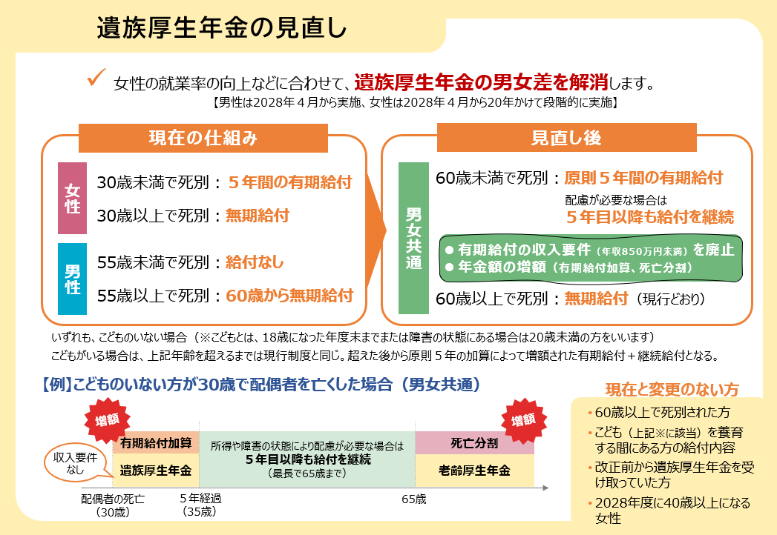

 |  |  |  |  |  |  |  |  |  |  | ※ 左記画像下方に記載のある時系列図の中で示された「有期給付加算」に係る根拠法令は改正厚生年金保険法第62条第1項(R10.4.1施行分)です。死亡した者の厚生年金保険 の被保険者期間や標準報酬月額(賞与額)を基に計算されたもので、つまり、死亡した者の老齢厚生年金の「報酬比例部分」の1/4に相当する額となります。(クリックしていただくとリンクします)

 |  |  |  |  |  |  |  |  |  |  | ※ 左記画像下方に記載のある時系列図の中で示された「所得や障害の状態により配慮が必要な場合は5年目以降も給付を継続」とする部分に係る根拠法令は改正厚生年金保険法第65条第1項、第2項及び第4項(R10.4.1施行分)です。

 |  |  |  |  |  |  |  |  |  |  | ※ 厚生労働省ホームページより引用しました

 |  |  |  |  |  |  |  |  |  | 令和8年度の改定率を使用して、令和10年度から新たに加算される子に係る加算・加給年金等も含めた「令和10年度の公的年金額等について(主要なもの)(予定)」たる一覧表(右下画像と同じもの)を作成しています。別シート「令和10年度の公的年金額等について(主要なもの)(予定)」をご参照ください。
 | <遺族厚生年金に、配偶者及び子に係る加給年金が加算されます>(改)

 | その他、障害厚生年金にも子に係る加給年金が加算され、さらに老齢基礎年金にも子に係る加算が加算される予定です。また、子に係る加給年金や加算については、子一人につき一律の金額(269,600×改定率≒287,100円(令和7年度の改定率1.065で算出すると))が支給されることになります。一方で、老齢厚生年金に加算される65歳未満の配偶者に係る加給年金については、本則に規定される額が減額(224,700円×改定率≒239,300円(令和7年度の改定率1.065で算出すると)➨202,200円×改定率=215,300円(同))されることになります。

 | 詳細については、厚生労働省第22回社会保障審議会年金部会(令和6年12月３日開催)において配布された資料1の74ページ(年金制度における子や配偶者に係る加算の現状)と76ページ(年金制度における子に係る加算について( 全体像))を結合した資料を使用し、その中に弊職において補筆(赤字)した内容を加味して説明させていただきましたので、ご参考になさって下さい。

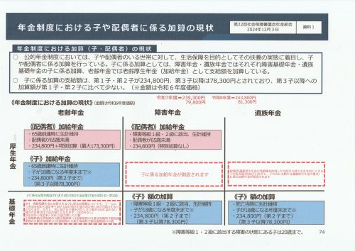
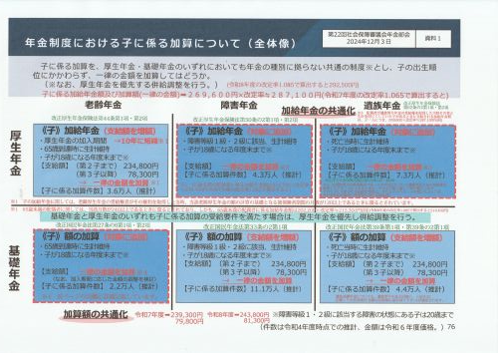
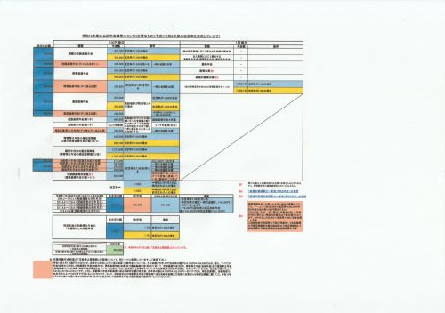

支給繰下げについて
 | <支給の繰下げについて> |  |  | 以下、(改)、(改1)及び(改2)と表示している分については、その施行予定日は令和10年4月1日とされています |  |  |  |  |  |  | (念のために、例えば「65歳に達した日」というのは、65歳の誕生日の前日を言います)
 | 支給繰下げに係る今回の法改正は、「遺族厚生年金の受給権者であっても、老齢基礎(厚生)年金の支給繰下げの申出ができる」というのがポイントとなります。なお、当該ポイント部分も含め支給繰下げ全般につき、条項を追って、しかも図表も駆使しながら解説させていただきましたので、国民年金法及び厚生年金保険法いずれについても、新旧の条文を読み比べながら、理解を深めていただければ幸いです。
 | ● 老齢基礎年金の繰下げ(国民年金法第28条(改))
 | 65歳 |  |  |  | 70歳 |  |  |  | 75歳 |  |  |  | 80歳
 | ↓ |  |  |  | ↓ |  |  |  | ↓ |  |  |  | ↓
 |  |  |  |  |  |  |  |  |  |  |  |  |  | ➨
 |  | ↑
(第1項) |  | 66歳 |  | 老齢基礎年金の受給権を有する者であって66歳に達する前に当該老齢基礎年金を請求していなかったものは、当該老齢基礎年金の支給繰下げの申出をすることができる(現行)・(改)
支給繰下げが できない場合 (第1項但書) | ↑
 | 65歳に達したときに |  | 他の年金たる給付(他の年金給付(付加年金を除く※2)※1又は厚生年金保険法による年金たる保険給付(老齢を支給事由とするものを除く※4)※3をいう)の受給権者であったとき(現行)
 |  |  | 他の年金たる給付(他の年金給付(付加年金を除く※2)※1又は厚生年金保険法による障害厚生年金※5をいう)の受給権者であったとき(改)
 |  |  |  | ※1 障害基礎年金及び遺族基礎年金が該当します
 |  |  |  | ※2 付加年金は必ず老齢基礎年金と併給されるからです
 |  |  |  | ※3 障害厚生年金及び遺族厚生年金が該当します
 |  | ⇓ |  | ※4 老齢厚生年金が該当し、これは老齢基礎年金と併給できるからです
 |  |  |  | ※5 障害厚生年金だけが規定されているのは、老齢厚生年金の受給権者はもちろんのこと、遺族厚生年金の受給権者であっても、老齢基礎年金の支給繰下げの申出ができることを示しています
 | 65歳に達した日から 66歳に達した日までの間に |  |  | 他の年金たる給付(同)の受給権者となったとき(現行)

 |  |  |  | 他の年金たる給付(同)の受給権者となったとき(改)

遡及的に支給繰下げの申出があったものとみなす場合 (第2項) | 66歳に達した日後に老齢基礎年金の支給繰下げの申出を行った場合で | ↑ |  |  |  |  |  |  | ↑
 |  | 66歳に達した日後に | ←他の年金たる給付の受給権者となった者→ |  |  |  |  |  |  | 75歳に達する日前 | 他の年金たる給付(同)を支給すべき事由が生じた日に支給繰下げの申出があったものとみなす(現行)
 |  |  |  |  |  |  |  |  |  |  | 他の年金たる給付(同)を支給すべき事由が生じた日に支給繰下げの申出があったものとみなす(改)

 |  | ➨ |  | 繰下げ申出みなし制度 (令和4年4月1日施行) |  |  |  |  | ↑
 |  |  |  |  |  |  |  |  | 75歳に達した日後 |  | 75歳に達した日に支給繰下げの申出があったものとみなす(現行)
 |  |  |  |  |  |  |  |  |  |  | 75歳に達した日に支給繰下げの申出があったものとみなす(改)

遡及的に支給繰下げの申出があったものとみなす場合(例外あり)(第5項) | 70歳に達した日後に老齢基礎年金の支給繰下げの申出を行わなかった場合で |  |  |  | ↑
 |  | ➨ | 繰下げ申出みなし制度 (令和5年4月1日施行) |  | 70歳に達した日後 「特例的な繰下げみなし増額制度」 (令和5年4月1日施行) |  | 第1項の規定により、老齢基礎年金の支給繰下げの申出ができる者が、70歳に達した日後に老齢基礎年金の請求をし、かつ、第1項の支給繰下げの申出をしなかった場合は、当該請求をした日の5年前の日に支給繰下げの申出があったものとみなす(現行) ただし、次の場合は、当該請求をした日の5年前の日に支給繰下げの申出をしたものとみなさない ① 80歳に達した日以後にあるとき(「繰下げ申出みなし制度」は70歳以上80歳未満の人に適用することになっているため) ② 当該請求をした日の5年前の日以前に他の年金たる給付(同)の受給権者であったとき
 |  |  |  |  |  |  | 第1項の規定により、老齢基礎年金の支給繰下げの申出ができる者が、70歳に達した日後に老齢基礎年金の請求をし、かつ、第1項の支給繰下げの申出をしなかった場合は、当該請求をした日の5年前の日に支給繰下げの申出があったものとみなす(改) ただし、次の場合は、当該請求をした日の5年前の日に支給繰下げの申出をしたものとみなさない ① 80歳に達した日以後にあるとき(「繰下げ申出みなし制度」は70歳以上80歳未満の人に適用することになっているため) ② 65歳に達した日から、当該請求をした日の5年前の日までの間において他の年金たる給付(同)の受給権者となったとき※6
 |  |  |  |  |  |  | ※6 例えば、72歳のときに当該請求をした場合では、65歳から67歳までの間ということになります

 | ● 老齢厚生年金の繰下げ(厚生年金保険法第44条の3(改1))(同第44条の4(改2))
老齢厚生年金の受給権を取得した日 |  |  |  |  | 5年経過した日 |  |  |  | 10年経過した日 |  |  |  | 15年経過した日
 | ↓ |  |  |  | ↓ |  |  |  | ↓ |  |  |  | ↓
 |  |  |  |  |  |  |  |  |  |  |  |  |  | ➨
 |  | ↑
(第1項) |  | 1年を経過した日 |  | 老齢厚生年金の受給権を有する者であってその受給権を取得した日から起算して1年を経過した日前に当該老齢厚生年金を請求していなかったものは、当該老齢厚生年金の支給繰下げの申出をすることができる(現行)
 |  |  |  | 老齢厚生年金の受給権を有する者であってその受給権を取得した日から起算して1年を経過した日前に当該老齢厚生年金を請求していなかったものは、当該老齢厚生年金の支給繰下げの申出をすることができる(改1)
 |  |  |  | 老齢厚生年金の受給権を有する者(その受給権を取得した日以後に遺族厚生年金の受給権を有する期間がある者に限る)であってその受給権を取得した日から起算して1年を経過した日前に当該老齢厚生年金を請求していなかったものは、当該老齢厚生年金の支給繰下げの申出をすることができる(改2)
支給繰下げが できない場合 (第1項但書) | ↑
 | (第1号) 老齢厚生年金の受給権を取得したときに |  | 他の年金たる給付(他の年金たる保険給付※1又は国民年金法による年金たる給付(老齢基礎年金及び付加年金※2並びに障害基礎年金を除く)※3をいう)の受給権者であったとき(現行)
 |  |  | 他の年金たる給付(他の年金たる保険給付※1又は国民年金法による年金たる給付(老齢基礎年金及び付加年金※2並びに障害基礎年金を除く)※3をいう)の受給権者であったとき(改1)
 |  |  | 他の年金たる給付(障害厚生年金※4又は国民年金法による年金たる給付(老齢基礎年金及び付加年金※2並びに障害基礎年金を除く)※3をいう)の受給権者であったとき(改2)
 |  |  |  | ※1 障害厚生年金及び遺族厚生年金が該当します
 |  |  |  | ※2 付加年金は必ず老齢基礎年金と併給されるからです
 |  | ⇓ |  | ※3 遺族基礎年金が該当します
 |  |  |  | ※4 障害厚生年金だけが規定されているのは、老齢厚生年金の受給権者はもちろんのこと、遺族厚生年金の受給権者であっても老齢厚生年金の支給繰下げの申出ができることを示しています
 | (第2号) 老齢厚生年金の受給権を取得した日から1年を経過した日までの間に |  |  | 他の年金たる給付(同)の受給権者となったとき(現行)

 |  |  |  | 他の年金たる給付(同)の受給権者となったとき(改1)

 |  |  |  | 他の年金たる給付(同)の受給権者となったとき(改2)
 | (第3号) 当該申出の前に、当該遺族厚生年金の請求をしたとき(改2) 注:遺族厚生年金の受給権者であっても老齢厚生年金の支給繰下げの申出を行うことはできますが、一度遺族厚生年金を請求してしまうとそれができなくなることを示していますので、事前に、年金事務所等で試算をしてもらうなどして、どちらがご自身にとって得になるかご検討されることをお勧めします

遡及的に支給繰下げの申出があったものとみなす場合 (第2項) | 1年を経過した日後に老齢厚生年金の支給繰下げの申出を行った場合で | ↑ |  |  |  |  |  |  | ↑
 |  | 受給権取得日から1年を経過した日後 | ←他の年金たる給付の受給権者となった者→ |  |  |  |  |  |  | 受給権取得日から10年を経過した日前 | 他の年金たる給付(同)を支給すべき事由が生じた日に支給繰下げの申出があったものとみなす(現行)
 |  |  |  |  |  |  |  |  |  |  | 他の年金たる給付(同)を支給すべき事由が生じた日に支給繰下げの申出があったものとみなす(改1)
 |  |  |  |  |  |  |  |  |  |  | 他の年金たる給付(同)を支給すべき事由が生じた日に支給繰下げの申出があったものとみなす(改2)
 |  |  |  |  |  |  |  |  | ↑
 |  | ➨ |  | 繰下げ申出みなし制度 (令和4年4月1日施行) |  |  |  |  | 受給権取得日から 10年を 経過した日後 |  | 10年を経過した日に支給繰下げの申出があったものとみなす(現行)
...
 |  | 時効消滅期間 |  |  |  |  |  |  |  |  |  | 一括
 | ↑ |  |  |  |  |  |  |  |  |  | ↑
 | 65歳での本来の年金額 |  |  |  |  |  |  |  |  |  | 77歳

 | 【 繰下げ受給における留意点(主なもの) 】

 | ① | 老齢厚生年金の繰下げ待機期間中には、配偶者や子に係る加給年金は加算されません。
 | ② | 同様に、老齢基礎年金の繰下げ待機期間中には、配偶者に係る振替加算は加算されません。
 | ③ | 加給年金と振替加算には繰下げによる増額が行われません。
 | ④ | 仮に65歳から老齢厚生年金の受給を開始し、その間、仕事をしていたとしたならば、「在職老齢年金制度」により、受給することとなる年金額の全部又は一部が支給停止されることになる者については、「在職支給停止相当分」が支給繰下げによる増額(つまり、「繰下げ加算額」)の対象とはなりません。

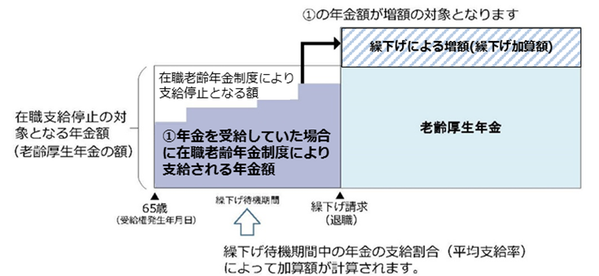
 |  |  |  |  |  |  |  | 平均支給率＝月単位での支給率 (＝1－(在職支給停止額/65歳時の老齢厚生(退職共済)の年金額))の合計/繰下げ待機期間(月数)

 |  |  |  |  |  |  |  | ※ 日本年金機構ホームページより引用しました

 | ⑤ | 支給繰下げによる年金額の増額によって、医療保険・介護保険の自己負担額(医療機関の窓口等で負担割合が1割だったものが2or3割になるといったこと)、健康保険料や介護保険料といった社会保険料、所得税や住民税が増える場合があります。

 | 【 繰下げ受給をうまく活用する方法 】
 |  | 支給繰下げを行いながら、加給年金額や振替加算額の加算も受給したいという場合は、例えば、ご夫婦の話し合いにより、夫は老齢厚生年金のみを通常通り受給し、老齢基礎年金のみの支給繰下げを申し出ることで、妻に係る加給年金額(令和7年度は239,300円)(ご夫婦双方に求められる支給要件を満たす必要はありますが、加給年金額は妻が65歳に達するまで加算されます。また、下記表にあるように「特別加算額」が加算される場合があります)を、一方、妻は老齢基礎年金のみを通常通り受給し、老齢厚生年金のみの支給繰下げを申し出ることで、振替加算額※(ご夫婦双方に求められる支給要件を満たす必要はありますが、振替加算額は通常は妻が65歳に達する日の属する月の翌月から加算されます)の加算を受けることができます。下記図表をご参考にして下さい。

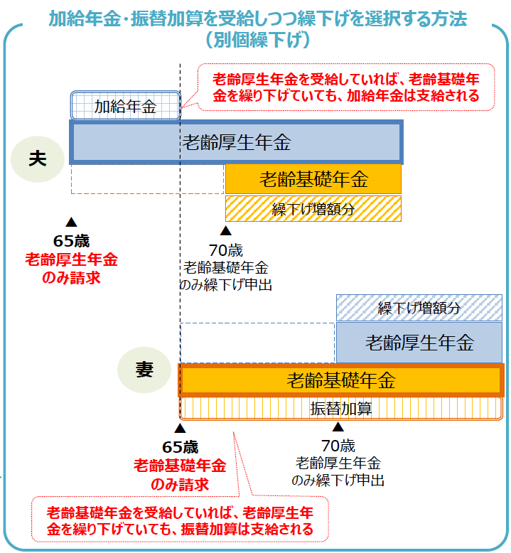
 |  |  |  |  |  | 配偶者加給年金額の特別加算額（令和7年度）
 |  |  |  |  |  | 受給権者(上の例では夫)の生年月日 |  | 特別加算額 |  | 加給年金額の合計額
 |  |  |  |  |  | 昭和9年4月2日から昭和15年4月1日 |  | 35,400円 |  | 274,700円
 |  |  |  |  |  | 昭和15年4月2日から昭和16年4月1日 |  | 70,600円 |  | 309,900円
 |  |  |  |  |  | 昭和16年4月2日から昭和17年4月1日 |  | 106,000円 |  | 345,300円
 |  |  |  |  |  | 昭和17年4月2日から昭和18年4月1日 |  | 141,200円 |  | 380,500円
 |  |  |  |  |  | 昭和18年4月2日以後 |  | 176,600円 |  | 415,900円

 |  | ※ 厚生労働省第12回社会保障審議会年金部会(令和元年10月18日開催)での配布資料1より引用

